상품제안서
클린데이 손세정물티슈 10매/20매 | 상품코드: F16195

 |  |  |  |  |  |  | 02-412-0044 | www.easy1.co.kr
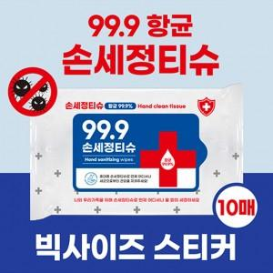 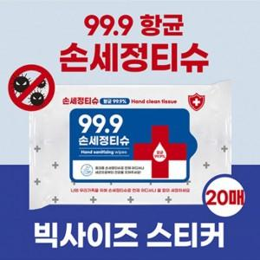

【상세/제작정보】

【인쇄/포장옵션】 | 풀칼라 / 포장불가능

【공급단가】 | 수량 | 1,000~ | 3,000~ | 5,000~ | 10,000~ | 30,000~
*VAT별도 | 10매 | 280원 | 270원 | 260원 | 250원 | 240원
 | 20매 | 360원 | 340원 | 330원 | 320원 | 310원

【상품 URL】 | http://www.easy1.co.kr/src/goods_detail.php?gdno=16195

